Projekts
 | GADS (kalendārais) |  | 2028 | 2029 | 2030 | 2031 | 2032 | 2033 | 2034 | 2035 | 2036 | 2037 | 2038 | 2039 | 2040 | 2041 | 2042 | 2043 | 2044 | 2045 | 2046 | 2047 | 2048
 | Projekta īstenošanas gads |  | 1 | 2 | 3 | 4 | 5 | 6 | 7 | 8 | 9 | 10 | 11 | 12 | 13 | 14 | 15 | 16 | 17 | 18 | 19 | 20 | 21

 |  | Mērvienība
 | MAKROEKONOMISKIE PIEŅĒMUMI
 | Inflācija |  | 2.4% | 2.0% | 2.0% | 2.0% | 2.0% | 2.0% | 2.0% | 2.0% | 2.0% | 2.0% | 2.0% | 2.0% | 2.0% | 2.0% | 2.0% | 2.0% | 2.0% | 2.0% | 2.0% | 2.0% | 2.0%
 | Iedzīvotāja skaits reģionā / teritorijā

 | …

 | PIEŅĒMUMI PROJEKTA IEŅĒMUMU PROGNOZEI
 | Ienākums no privātā sektora |  |  | 2,042,462 | 2,033,971 | 2,025,941 | 2,018,368 | 2,011,290 | 2,004,659 | 1,998,471 | 1,992,722 | 1,997,266 | 1,992,426 | 1,988,014 | 1,984,029 | 1,985,570 | 1,987,395 | 1,989,547 | 1,991,987 | 1,994,716 | 1,997,735 | 2,027,445 | 1,869,020

 | Ienākums no pašvaldības sektora |  |  | 217,406 | 216,502 | 215,647 | 214,841 | 214,088 | 213,382 | 212,723 | 212,111 | 212,595 | 212,080 | 211,610 | 211,186 | 211,350 | 211,544 | 211,773 | 212,033 | 212,323 | 212,645 | 215,807 | 198,944

 | …

 | PIEŅĒMUMI PROJEKTA IZMAKSU PROGNOZEI
jūtīgums | Kapitālieguldījumu izmaksas
0% | Kapitālieguldījumu izmaksas 1 |  | -7,171,205 | -61,891 | -62,271 | -62,659 | -63,055 | -63,460 | -63,873 | -64,294 | -64,724 | -282,377 | -65,613 | -66,071 | -66,538 | -67,016 | -67,503 | -68,001 | -68,509 | -69,028 | -69,558 | -654,256 | -70,651

 | Projekta īstenošanas izmaksas
 | Mainīgās izmaksas
0% | Mainīgās īstenošanas izmaksas 1 |  |  | -1,754,603 | -1,743,652 | -1,733,201 | -1,723,246 | -1,713,828 | -1,704,894 | -1,696,440 | -1,688,461 | -1,680,999 | -1,674,003 | -1,667,470 | -1,661,397 | -1,661,427 | -1,661,758 | -1,662,440 | -1,663,426 | -1,664,720 | -1,666,322 | -1,668,234 | -1,670,459

 | Fiksētās izmaksas
 | Fiksētās īstenošanas izmaksas 1

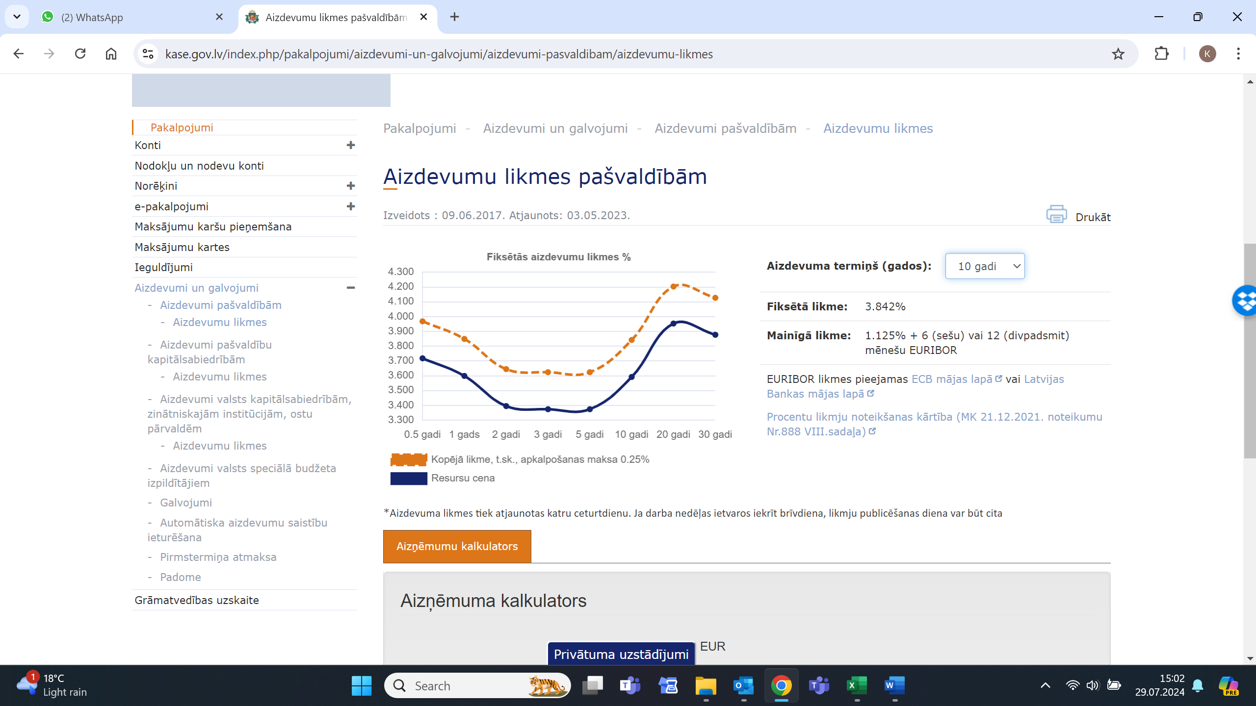
 | Publiskā sektora finansēšanas shēma
 | Aizdevuma apjoms | 7,171,205
 | Kredīta likme | 4%
 | Termiņš (gadi) | 10
 |  | Pamatsummas atmaksa |  | 796,801 | 796,801 | 796,801 | 796,801 | 796,801 | 796,801 | 796,801 | 796,801 | 796,801
 |  | Aizdevuma atlikums | 7,171,205 | 7,171,205 | 6,374,404 | 5,577,604 | 4,780,803 | 3,984,003 | 3,187,202 | 2,390,402 | 1,593,601 | 796,801 | 0 | 0 | 0 | 0 | 0 | 0 | 0 | 0 | 0 | 0
 |  | Kredīta % maksājums | 286,848 | 286,848 | 254,976 | 223,104 | 191,232 | 159,360 | 127,488 | 95,616 | 63,744 | 31,872 | 0 | 0 | 0 | 0 | 0 | 0 | 0 | 0 | 0 | 0

 |  |  |  |  |  |  |  |  |  |  |  |  |  |  |  |  |  |  | 0 | 0 | 0 | 0
 |  |  |  |  |  |  |  |  |  |  |  |  |  |  |  |  |  |  | 0 | 0 | 0 | 0

Tarifs
BEZ GRENA | 2029 | 2030 | 2031 | 2032 | 2033 | 2034 | 2035 | 2036 | 2037 | 2038 | 2039 | 2040 | 2041 | 2042 | 2043 | 2044 | 2045 | 2046 | 2047 | 2048
Attīstības scenārijs (bez riskiem) | 99.6 | 99.9 | 100.3 | 100.6 | 101.1 | 101.5 | 101.9 | 102.4 | 103.4 | 103.9 | 104.5 | 105.1 | 106.0 | 106.9 | 107.8 | 108.7 | 109.7 | 110.7 | 113.2 | 105.1
Attīstības scenārijs (ievieš pašvaldība) | 126.7 | 127.1 | 127.6 | 128.1 | 128.6 | 129.1 | 129.7 | 130.3 | 131.6 | 132.3 | 133.0 | 133.7 | 134.8 | 136.0 | 137.1 | 138.3 | 139.6 | 140.9 | 144.0 | 133.8
Attīstības scenārijs (koncesijas līgums) | 124.8 | 125.2 | 125.6 | 126.1 | 126.6 | 127.2 | 127.7 | 128.3 | 129.6 | 130.2 | 130.9 | 131.7 | 132.8 | 133.9 | 135.0 | 136.2 | 137.5 | 138.7 | 141.8 | 131.7
 | 1.27 | 1.27 | 1.27 | 1.27 | 1.27 | 1.27 | 1.27 | 1.27 | 1.27 | 1.27 | 1.27 | 1.27 | 1.27 | 1.27 | 1.27 | 1.27 | 1.27 | 1.27 | 1.27 | 1.27
 | 1.25 | 1.25 | 1.25 | 1.25 | 1.25 | 1.25 | 1.25 | 1.25 | 1.25 | 1.25 | 1.25 | 1.25 | 1.25 | 1.25 | 1.25 | 1.25 | 1.25 | 1.25 | 1.25 | 1.25
BEZ GRENA AR ES FINANSĒJUMU
Attīstības scenārijs (bez riskiem) | 89.7 | 89.9 | 90.2 | 90.5 | 90.8 | 91.2 | 91.6 | 92.0 | 92.9 | 93.4 | 93.8 | 94.3 | 95.1 | 96.0 | 96.8 | 97.7 | 98.6 | 99.5 | 101.9 | 101.5
Attīstības scenārijs (ievieš pašvaldība) | 114.1 | 114.4 | 114.8 | 115.2 | 115.6 | 116.0 | 116.5 | 117.0 | 118.2 | 118.8 | 119.4 | 120.0 | 121.1 | 122.1 | 123.2 | 124.3 | 125.4 | 126.6 | 129.7 | 129.2
Attīstības scenārijs (koncesijas līgums) | 112.3 | 112.7 | 113.0 | 113.4 | 113.8 | 114.3 | 114.7 | 115.2 | 116.4 | 117.0 | 117.6 | 118.2 | 119.2 | 120.2 | 121.3 | 122.4 | 123.5 | 124.7 | 127.7 | 127.2

AR GRENU
Attīstības scenārijs (bez jaunas katlu mājas, bez riskiem) | 88.9 | 89.1 | 89.4 | 89.7 | 90.1 | 90.4 | 90.8 | 91.2 | 92.1 | 92.5 | 93.0 | 93.5 | 94.3 | 95.1 | 96.0 | 96.8 | 97.7 | 98.6 | 101.0 | 101.2
Attīstības scenārijs (bez jaunas katlu mājas, ievieš pašvaldība) | 113.1 | 113.4 | 113.8 | 114.2 | 114.6 | 115.0 | 115.5 | 116.0 | 117.2 | 117.8 | 118.4 | 119.0 | 120.0 | 121.0 | 122.1 | 123.2 | 124.3 | 125.5 | 128.6 | 128.8
Attīstības scenārijs (bez jaunas katlu mājas, koncesijas līgums) | 111.4 | 111.7 | 112.1 | 112.4 | 112.8 | 113.3 | 113.7 | 114.2 | 115.4 | 116.0 | 116.5 | 117.2 | 118.2 | 119.2 | 120.2 | 121.3 | 122.4 | 123.6 | 126.6 | 126.8

Plus????
- scenārijs ja saņem 50-85% ES līdzfinansējumu
-scenārijs, ja vienojas pirkt siltumu no GG

IAV
Ieguldījumam atbilstošās vērtības un paredzamās līgumcenas noteikšana

Modelis | Sabiedrības NPV | Publiskā partnera risku izmaksu NPV | Sabiedrības kopējās naudas plūsmas NPV | Ieguldījumam atbilstošā vērtība – Bāze I | Ieguldījumam atbilstošā vērtība – Bāze II | Paredzamā līgumcena, milj. EUR
Bāzes modelis I | -32,351,196 | 0 | -32,351,196 | N/A | N/A | 56.22
Koncesijas modelis | -31,246,878 | -197,663 | -31,246,878 | 1,104,318 | N/A | 52.77
milj. EUR
Bāzes modelis I | 56.22
Koncesijas modelis | 52.77

 | NPV bāzes modelis | NPV Koncesijas modelis | IAV
Bāzes modelis I | 32.35
Koncesijas modelis |  | 31.25 | 1.10
 | NPV bāzes modelis | NPV Koncesijas modelis | IAV
Bāzes modelis I | 32.35
Koncesijas modelis |  | 31.25 | 1.10
 |  |  |  |  | Bāzes modelis I | Koncesijas modelis
 |  |  |  | NPV bāzes modelis | 32.35
 |  |  |  | NPV Koncesijas modelis |  | 31.25
 |  |  |  | IAV |  | 1.10

